P01
Stack |  |  |  | Heap
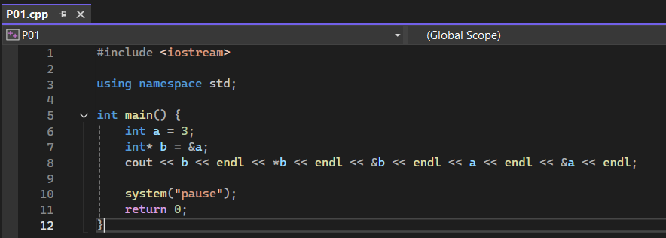
 | a (0x1000)
 | 3

 | b (0x1001)
 | 0x1000

 | Xuất | b | 0x1000
 |  | *b | 3
 |  | &b | 0x1001
 |  | a | 3
 |  | &a | 0x1000

P02
Stack |  |  |  |  | Heap
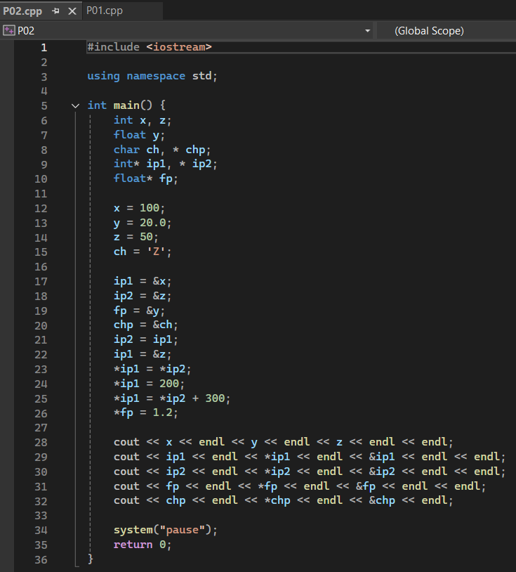
 | x (0x1001) |  | ip1 (0x1010)
 | 100 |  | 0x1001 -> 0x1003

 | y (0x1002) |  | ip2 (0x1011)
 | 20.0 -> 1.2 |  | 0x1003 -> 0x1001

 | z (0x1003) |  | fp (0x1012)
 | 50 -> 100 -> 200 -> 400 |  | 0x1002

 | ch (0x1004) |  | chp (0x1013)
 | Z |  | 0x1004

 | Xuất | x | 100
 |  | y | 1.2
 |  | z | 400
 |  | ip1 | 0x1003
 |  | *ip1 | 400
 |  | &ip1 | 0x1010
 |  | ip2 | 0x1001
 |  | *ip2 | 100
 |  | &ip2 | 0x1011
 |  | fp | 0x1002
 |  | *fp | 1.2
 |  | &fp | 0x1012
 |  | chp | Z☺☺☺☺☺☺ | Vì pointer là kiểu char, cout sẽ ra chuỗi C-style string thay vì chỉ 1 kí tự Z
 |  | *chp | Z
 |  | &chp | 0x1013

P03
Stack |  |  |  | Heap

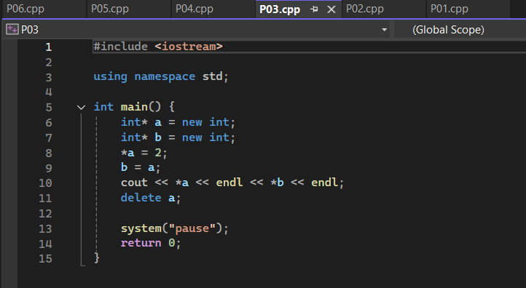
 | a (0x1001)
 | 2

 | b (0x1002)
 | 2

 | Xuất | *a | 2
 |  | *b | 2

 | Lỗi ở dòng thứ 14, vì ở dòng 10, con trỏ b đã được trỏ đến vùng bộ nhớ của con trỏ a. Dòng 13 đã giải phóng bộ nhớ mà con trỏ a, b trỏ tới. Vì thế ở dòng 14, khi chương trình cố giải phóng bộ nhớ ở vùng bộ nhớ đã giải phóng trước đó, chương trình sẽ bị crash. Cách sửa: bỏ đi dòng thứ 14.

P04
Stack |  |  |  | Heap
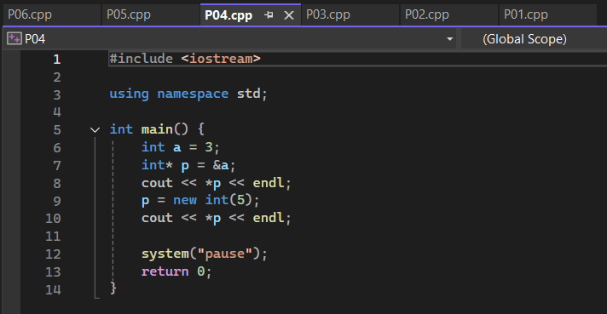
 | a (0x1000)
 | 3

 | p (0x1001) |  | p (0x1001)
 | 0x1001 |  | 0x1001 -> 5

 | Xuất | *p | 3
 |  | *p | 5

P05
Stack |  |  |  |  | Heap

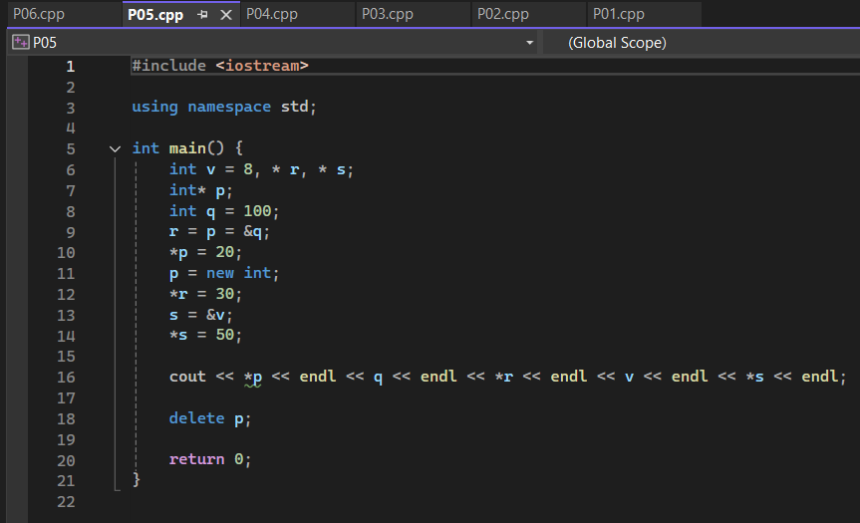
 | v (0x1000) |  |  |  |  | p (0x2000)
 | 8 | Xuất | *p | 50 |  | 50
 |  |  | q | 8
 | q (0x1001) |  | *r | 8
 | 100 -> 20 -> 30 -> 8 |  | v | 8
 |  |  | *s | 50
 | p (0x1002)
 | 0x1001

 | r (0x1003)
 | 0x1001

 | s (0x1004)
 | 0x2000

P06
Stack |  |  |  |  | Heap
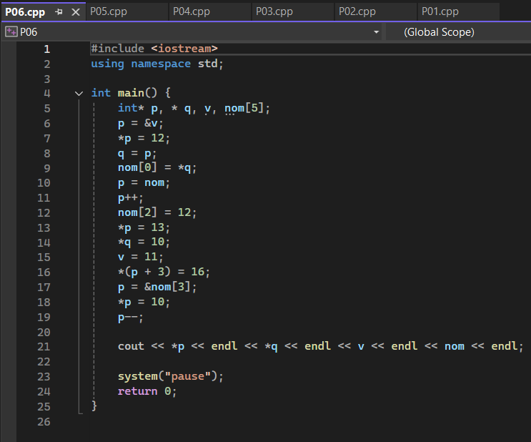
 | p (0x1000)
 | 0x1002 -> 0x1003 -> 0x1004 -> 0x1010 -> 0x1009 | Xuất | *p | 12
 |  |  | *q | 11
 | q (0x1001) |  | v | 11
 | 0x1002 -> |  | nom | 0x1003

 | v (0x1002)
 | 12 -> 10 -> 11

 | nom (0x1003)

 | nom[0] (0x1004)
 | 12

 | nom[2] (0x1006)
 | 12

 | nom[3] (0x1007)
 | 13 -> 10

 | nom[6] (0x1010)
 | 16

